Sheet1
正式V3.0.0苹果版体验报告表
序号 | 业务名称 | 具体位置 | 问题归类（总称） | 具体问题表述 | 优化建议 | 备注
1 | 转账汇款 | 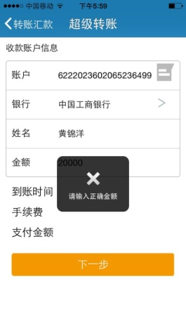 | 操作流程 | 转账汇款，收款银行界面，弹出“请输入正确金额”，操作进行不到下一步骤。
2 | 商户收款 |  | 其他（短信运营商） | 刷信用卡时，短信验证码接收不到 | 1.店多同事优化短信验证码发送机制 2.更换短信运营商 | 10月第4周期间，客户反映验证码接收不到和延时严重。
3 | 新版本登陆 | 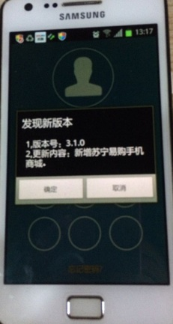 | 操作流程 | 有些手机登陆时，会提示3.0.0版本，自动跳转到更新。 有些手机则没有。 | 建议所有手机都能够有更新提醒的显示。
4 | 转账汇款，还信用卡，商户收款 | 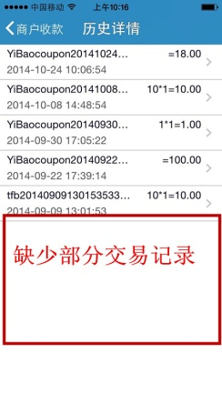 | 数据 | 转账汇款，右上角“历史记录”，原先V2.0.0有10条转账记录，但V3.0.0记录仅存5条，缺少部分数据。 | 建议每个版本更新都要同步。
5 | 商户收款 | 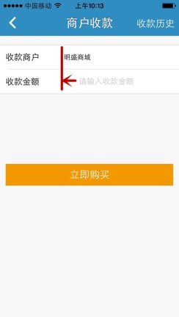 | 界面排版不齐 | “请输入收款金额”与明盛商城没有对齐 | 建议对齐
6 | 商户收款 | 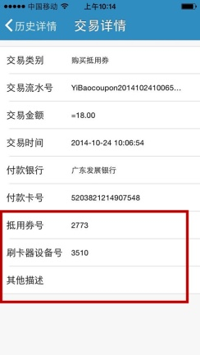 |  | 商户收款，右上角“收款历史”，点击进入“交易详情”，原先“抵用券号”。“刷卡器设备号”和“其他描述”这3条信息要去掉，但此版本并没去掉。
7 | 账户管理 我的银行卡 | 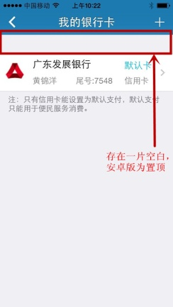 | 界面排版问题 | 保留已存我的银行卡位置偏下（如左图) 账户管理里面所有模块都存在有一处空白处。
8 | 转账汇款 | 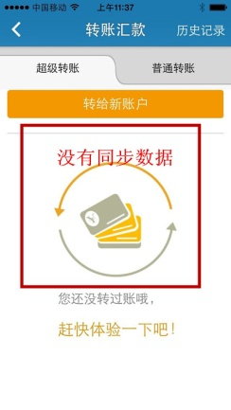 | 数据 | 在安卓手机登陆，存在“收款账户”的信息，但登陆苹果手机，没有此信息。 | 建议每个版本更新都要同步。
9 | 我的银行卡 | 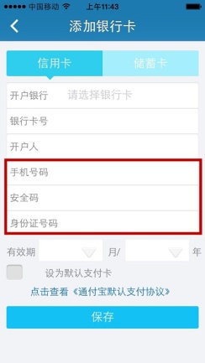 | 优化 | 添加我的银行卡，输入手机号码，身份证号码一栏 | 建议限定输入位数，手机11位，身份证18位。避免用户输错输少也能成功交易
10 | 代理商 查询历史收益 | 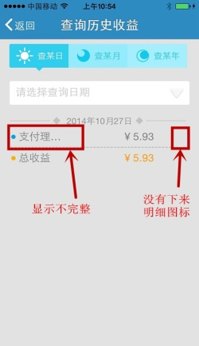 | 界面设计/优化 | 1.安卓版有代理商每一笔收益的明细，苹果版没有。 2.安卓版图标“▼”和“向左”不太合理。 | 建议苹果版也有同步数据，安卓版图标更换一下。
11 | 快递查询 | 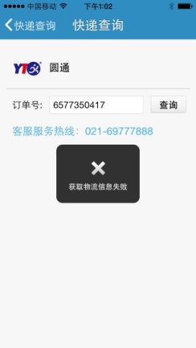 | 数据缺少 | 1.顺丰订单号可以接收到物流的具体信息 2.圆通的没有数据。
12 | 账户管理 设置密保问题 | 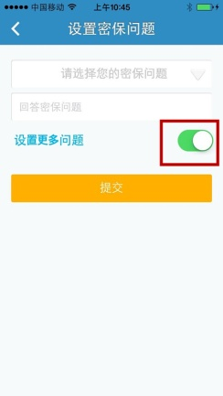 | 按钮存在不合理 | 在第二，第三个密保问题没有弹出时候，应该绿色图标不显示。 | 建议跟安卓版同步，安卓版设计没错。
13 | 更多-关于我们 | 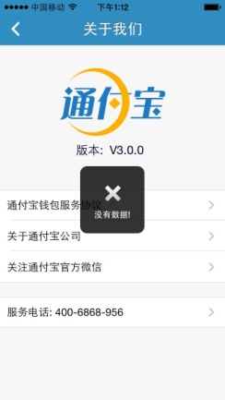 | 数据缺少 | “通付宝钱包服务协议”和“关于通付宝公司”这两项内容，点击进入“没有数据”（安卓手机同样）
14 | 更多-关于我们 | 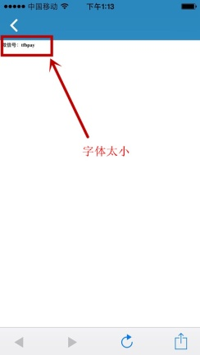 | 字体太小 | “关注通付宝官方微信”。里面内容字体太小。
15 | Q币充值 | 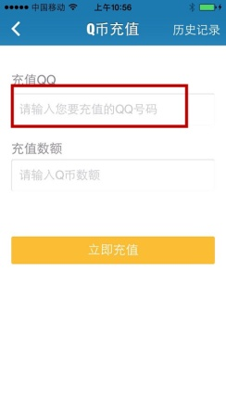 | Q币充值 | “请输入您要充值的QQ号码”更改为“请输入QQ号码”，保持对齐
16 | Q币充值 | 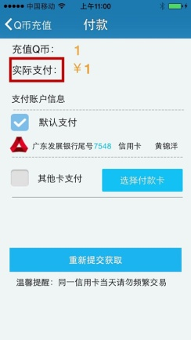 | Q币充值 | 付款界面“实际支付”更改为“支付金额”，保持与安卓版同步。
17 | 手机购物 | 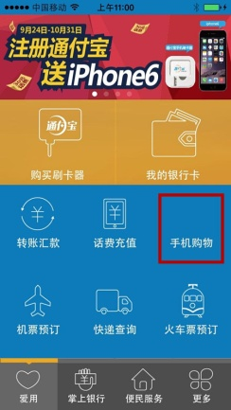 | 其他 | 存在手机购物，但是没有正式上线，没有图标，也点击不进去。 | 因为没有上线，建议先别摆放。
18 | 购买刷卡器 | 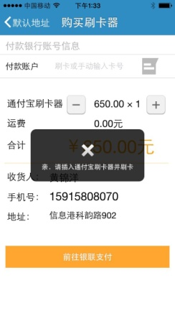 | 提示语 | 点击“前往银联支付”后提示语为“亲，请插入刷卡器并刷卡” | 更改为“请刷卡或手动输入卡号” | 陈总裁
19 | 代理商界面显示 | 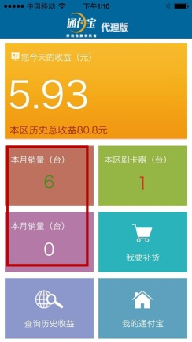 | 界面显示存在小问题 | 这现象不是经常出现，偶尔登陆不进去，连续登陆就会出现此想象（如左图） | 技术排查下原因

